linear
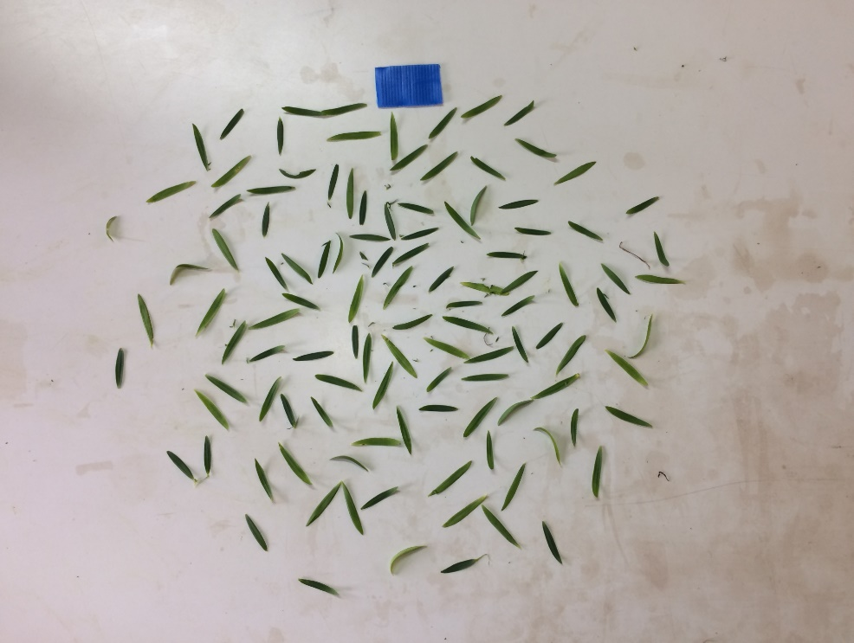
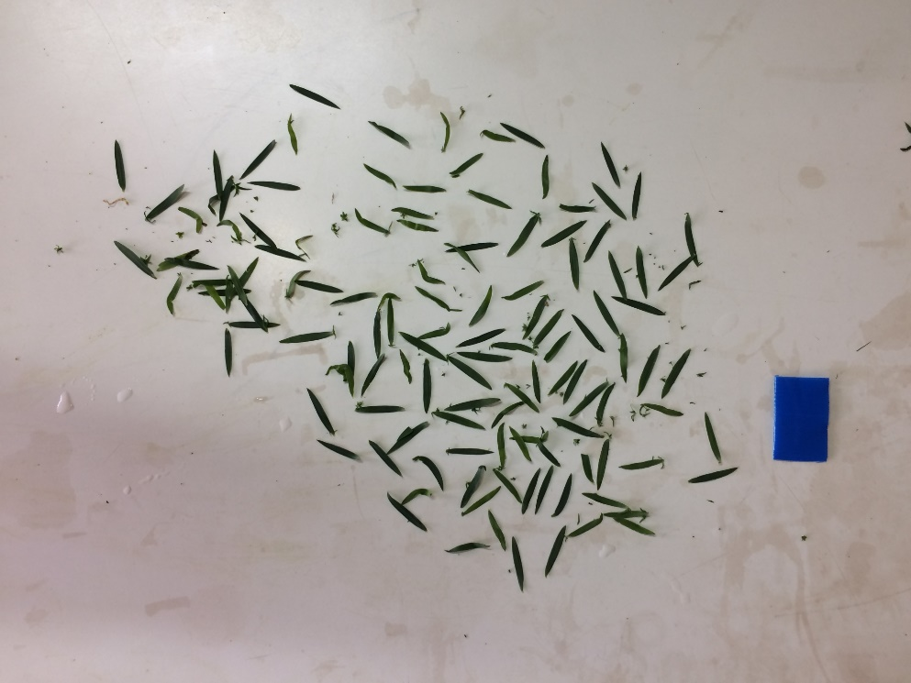
DOSEN | DGCI
0 | 0.549
75 | 0.602
150 | 0.707
225 | 0.720
300 | 0.734
375 | 0.869

